動作確認チェックシート
管理番号
M40626 |  | 再動作確認チェックシート

検査日 |  | 2025年 10月 9日 |  |  |  | （機械の仕様・規格を記入する）
商品名 |  | クリーンオーブン |  | 電源 電圧 | 単相100V A / 3相200V 11.5A
型式 |  | DE610 |  | 装置寸法(㎜) | W850 D1175 H1720
メーカー名 |  | ヤマト科学株式会社 |  | 制御温度範囲 | 室温～260℃ | ※P.I.D方式 | ヒーター | 3.6KW
機械Ser,No |  | 49900006 |  | 最高温度到達 | 約60min | （MAX260℃） | 定格周波数 | 50/60Hz
製造年月 |  | 2009年 |  | 付属品 | 棚板：3枚

 | チェック項目 | 主な確認内容 |  |  |  |  |  | チェック（〇 ×）
1 | 外観 | 筐体・継手・パネル/SW等に著しいキズ・サビ・破損等はないか。 |  |  |  |  |  | △
2 | 起動動作 | 電源ON時の異常（異音・異臭・漏電・暴走・アラーム表示等）はないか。 |  |  |  |  |  | 〇
3 | SW動作 | SWの機能は正常か。 |  |  |  |  |  | 〇
4 | 保管・出荷準備 | 仮固定・ビス締め・清掃・梱包・入庫元に関するシール等を取り除く。 |  |  |  |  |  | 未
5 | 確認シール | 動作確認済シールを貼る。 |  |  |  |  |  | 〇

備考（動作確認内容・不具合内容等） |  |  |  |  | 機器の仕様・規格を満たす事を確認する。

 | 項目 | 条件 |  | 確認 |  | 判定 | NG時の処置
 | 温度到達時間 | 室温 ⇒ 260℃（MAX） |  | 定値運転：約60min |  | OK | ー
 | 表示部/入力キー | 各種設定入力 |  | モニター他、問題なし |  | OK | ー
 | パーティクル測定 | 0.3μm/0.5μm：≦100個 |  | 12個 |  | OK | ー

１， | 内容量：216リッター（Ｗ：600 D：600 Ｈ：600）

２， | 設定温度：260℃（MAX）、温度過昇温防止：280℃
 | 定値運転確認（設定温度：260℃）⇒ 問題なし。※設定温度260℃の到達時間：約60min。
 | オートスタート/オートストップ動作確認 ⇒ 問題なし。
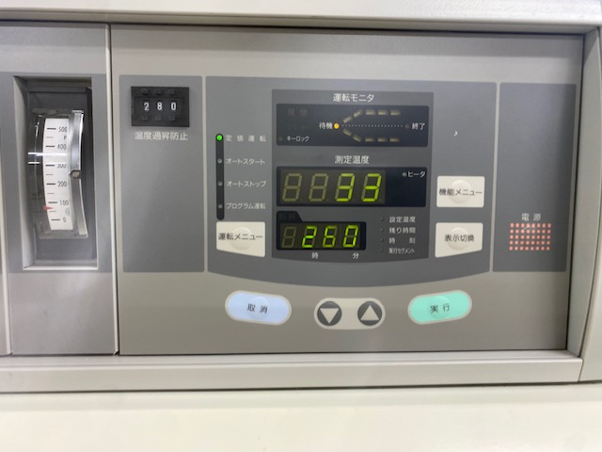
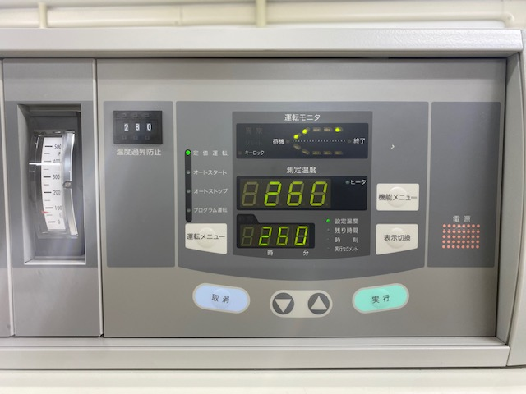
３， | パーティクル測定：問題なし。
 | ※パーティクル測定器：RION/KC-51

 | ※外観・・・右下側面のパネルなし。 |  |  |  | ※上記結果、異状が無い事を確認。
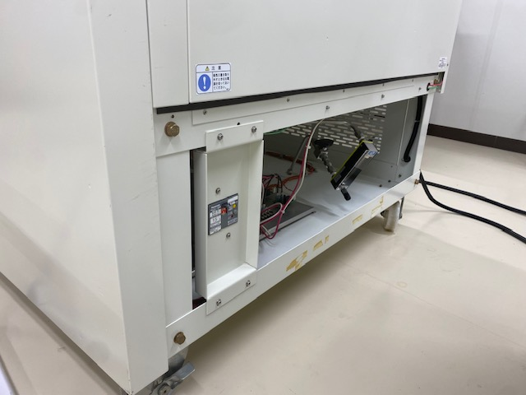

取扱説明書（ 有 ・ 無 ） |  |  | 仕様書（ 有 ・ 無 ）

修理・改造履歴
年月日 |  | 修理・改造記録 |  |  |  |  |  | 作業者
ー |  | ー |  |  |  |  |  | ー

File Maker入力 |  |  |  |  | （備考欄コメント） |  |  | 【責任者】
動作 OK |  |  | 作業工数【 | 5hr】
検査担当者 |  | 【 穂本 】
ユーザー名 |  | 【 】 |  |  | 出荷日 | 2025年 月 日
ASKINDEX

